混合
基线 | 1420 | req/s
接口名称 | 总用户 | 占比 | 目标用户数 | 压力测试用户数 | 时长 | 总请求数 | QPS | 平均响应时间ms | 90响应时间ms | 成功率 | app CPU利用率 | app 内存利用率 | db CPU利用率 | db 内存利用率 | 备注
登录 | 10 | n/a | 10 | 1 | 15min | 53809 | 59.787777778 | 6 | 9 | 100% | 45 | 56 | 14% | 6%
获取用户详情 |  | n/a | 10 | 1 | 15min | 163672 | 181.85777778 | 4 | 6
修改密码 |  | n/a | 10 | 1 | 15min | 5854 | 6.5044444444 | 152 | 183
批量获取用户详情 |  | n/a | 10 | 1 | 15min | 43199 | 47.998888889 | 20 | 36
获取用户功能权限 |  | n/a | 10 | 1 | 15min | 47909 | 53.232222222 | 6 | 10
获取用户数据权限 |  | n/a | 10 | 1 | 15min | 16410 | 18.233333333 | 4 | 6
获取组织架构 |  | n/a | 10 | 1 | 15min | 179574 | 199.52666667 | 3 | 3
采集用户行为 |  | n/a | 10 | 1 | 15min | 141764 | 157.51555556 | 4 | 4
用户菜单偏好 |  | n/a | 10 | 1 | 15min | 28844 | 32.048888889 | 3 | 6
新增操作日志 |  | n/a | 10 | 1 | 15min | 120026 | 133.36222222 | 5 | 7

压力 | 1780 | req/s
接口名称 | 总用户 | 占比 | 目标用户数 | 压力测试用户数 | 时长 | 总请求数 | QPS | 平均响应时间ms | 90响应时间ms | 成功率 | app CPU利用率 | app 内存利用率 | db CPU利用率 | db 内存利用率 | 备注
登录 | 50 | 0.1 | 50 | 5 | 15min | 142288 | 31.619555556 | 8 | 12 | 100% | 65 | 56 | 13% | 6%
获取用户详情 |  | 0.1 | 50 | 5 | 15min | 94046 | 20.899111111 | 7 | 10
修改密码 |  | 0.06 | 50 | 3 | 15min | 4518 | 1.6733333333 | 237 | 280
批量获取用户详情 |  | 0.07 | 50 | 3.5 | 15min | 62998 | 19.999365079 | 36 | 69
获取用户功能权限 |  | 0.12 | 50 | 6 | 15min | 151828 | 28.116296296 | 9 | 12
获取用户数据权限 |  | 0.09 | 50 | 4.5 | 15min | 4518 | 1.1155555556 | 8 | 12
获取组织架构 |  | 0.08 | 50 | 4 | 15min | 268676 | 74.632222222 | 4 | 6
采集用户行为 |  | 0.18 | 50 | 9 | 15min | 406640 | 50.202469136 | 5 | 8
用户菜单偏好 |  | 0.05 | 50 | 2.5 | 15min | 79160 | 35.182222222 | 5 | 6
新增操作日志 |  | 0.15 | 50 | 7.5 | 15min | 252660 | 37.431111111 | 8 | 12

压力 | 1700 | req/s
接口名称 | 总用户 | 占比 | 目标用户数 | 压力测试用户数 | 时长 | 总请求数 | QPS | 平均响应时间ms | 90响应时间ms | 成功率 | app CPU利用率 | app 内存利用率 | db CPU利用率 | db 内存利用率 | 备注
登录 | 100 | 0.1 | 100 | 10 | 15min | 177248 | 19.694222222 | 20 | 20 | 100% | 66 | 56 | 12% | 6%
获取用户详情 |  | 0.1 | 100 | 10 | 15min | 157765 | 17.529444444 | 19 | 17
修改密码 |  | 0.06 | 100 | 6 | 15min | 5957 | 1.1031481481 | 529 | 811
批量获取用户详情 |  | 0.07 | 100 | 7 | 15min | 45432 | 7.2114285714 | 50 | 80
获取用户功能权限 |  | 0.12 | 100 | 12 | 15min | 189260 | 17.524074074 | 31 | 20
获取用户数据权限 |  | 0.09 | 100 | 9 | 15min | 149668 | 18.477530864 | 20 | 20
获取组织架构 |  | 0.08 | 100 | 8 | 15min | 144668 | 20.092777778 | 16 | 12
采集用户行为 |  | 0.18 | 100 | 18 | 15min | 298436 | 18.421975309 | 16 | 14
用户菜单偏好 |  | 0.05 | 100 | 5 | 15min | 145148 | 32.255111111 | 14 | 11
新增操作日志 |  | 0.15 | 100 | 15 | 15min | 255622 | 18.934962963 | 21 | 21

压力 | 1770 | req/s
接口名称 | 总用户 | 占比 | 目标用户数 | 压力测试用户数 | 时长 | 总请求数 | QPS | 平均响应时间ms | 90响应时间ms | 成功率 | app CPU利用率 | app 内存利用率 | db CPU利用率 | db 内存利用率 | 备注
登录 | 150 | 0.1 | 150 | 15 | 15min | 171186 | 12.680444444 | 10 | 22 | 100% | 71 | 56 | 12% | 6%
获取用户详情 |  | 0.1 | 150 | 15 | 15min | 180110 | 13.341481481 | 6 | 14
修改密码 |  | 0.06 | 150 | 9 | 15min | 5598 | 0.69111111111 | 1030 | 1759
批量获取用户详情 |  | 0.07 | 150 | 10.5 | 15min | 56306 | 5.9583068783 | 46 | 92
获取用户功能权限 |  | 0.12 | 150 | 18 | 15min | 213597 | 13.185 | 10 | 21
获取用户数据权限 |  | 0.09 | 150 | 13.5 | 15min | 158429 | 13.039423868 | 11 | 24
获取组织架构 |  | 0.08 | 150 | 12 | 15min | 137767 | 12.756203704 | 3 | 6
采集用户行为 |  | 0.18 | 150 | 27 | 15min | 344135 | 14.161934156 | 4 | 8
用户菜单偏好 |  | 0.05 | 150 | 7.5 | 15min | 105614 | 15.646518519 | 2 | 5
新增操作日志 |  | 0.15 | 150 | 22.5 | 15min | 235805 | 11.644691358 | 9 | 20

压力 | 1750 | req/s
接口名称 | 总用户 | 占比 | 目标用户数 | 压力测试用户数 | 时长 | 总请求数 | QPS | 平均响应时间ms | 90响应时间ms | 成功率 | app CPU利用率 | app 内存利用率 | db CPU利用率 | db 内存利用率 | 备注
登录 | 200 | 0.1 | 200 | 20 | 15min | 169489 | 9.4160555556 | 48 | 31 | 100% | 68 | 60 | 11% | 6%
获取用户详情 |  | 0.1 | 200 | 20 | 15min | 185728 | 10.318222222 | 45 | 27
修改密码 |  | 0.06 | 200 | 12 | 15min | 5897 | 0.54601851852 | 907 | 1487
批量获取用户详情 |  | 0.07 | 200 | 14 | 15min | 66562 | 5.2826984127 | 75 | 102
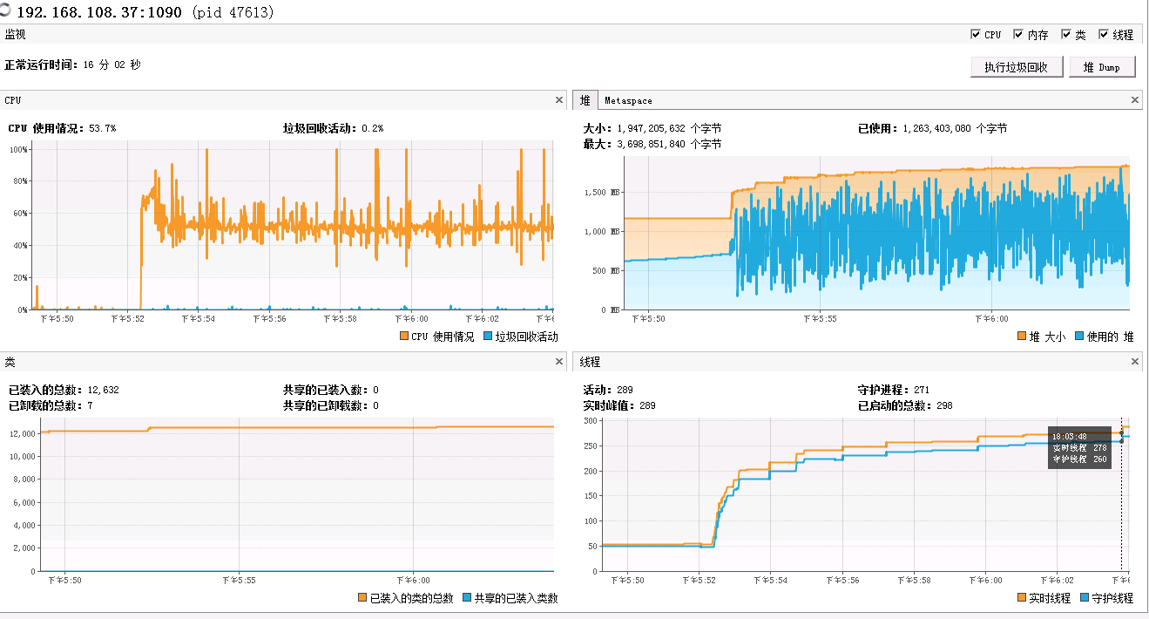
获取用户功能权限 |  | 0.12 | 200 | 24 | 15min | 195203 | 9.0371759259 | 40 | 31
获取用户数据权限 |  | 0.09 | 200 | 18 | 15min | 141582 | 8.7396296296 | 41 | 32
获取组织架构 |  | 0.08 | 200 | 16 | 15min | 128250 | 8.90625 | 34 | 18
采集用户行为 |  | 0.18 | 200 | 36 | 15min | 295690 | 9.1262345679 | 35 | 20
用户菜单偏好 |  | 0.05 | 200 | 10 | 15min | 115263 | 12.807 | 32 | 17
新增操作日志 |  | 0.15 | 200 | 30 | 15min | 276666 | 10.246888889 | 41 | 33

压力 | 1760 | req/s
接口名称 | 总用户 | 占比 | 目标用户数 | 压力测试用户数 | 时长 | 总请求数 | QPS | 平均响应时间ms | 90响应时间ms | 成功率 | app CPU利用率 | app 内存利用率 | db CPU利用率 | db 内存利用率 | 备注
登录 | 250 | 0.1 | 250 | 25 | 15min | 168329 | 7.4812888889 | 10 | 20 | 100% | 69 | 59 | 12% | 6%
获取用户详情 |  | 0.1 | 250 | 25 | 15min | 176452 | 7.8423111111 | 6 | 13
修改密码 |  | 0.06 | 250 | 15 | 15min | 5482 | 0.40607407407 | 1301 | 2224
批量获取用户详情 |  | 0.07 | 250 | 17.5 | 15min | 91558 | 5.8132063492 | 48 | 92
获取用户功能权限 |  | 0.12 | 250 | 30 | 15min | 188322 | 6.9748888889 | 10 | 20
获取用户数据权限 |  | 0.09 | 250 | 22.5 | 15min | 149143 | 7.3650864198 | 10 | 22
获取组织架构 |  | 0.08 | 250 | 20 | 15min | 171421 | 9.5233888889 | 3 | 5
采集用户行为 |  | 0.18 | 250 | 45 | 15min | 303640 | 7.4972839506 | 5 | 9
用户菜单偏好 |  | 0.05 | 250 | 12.5 | 15min | 87696 | 7.7952 | 2 | 4
新增操作日志 |  | 0.15 | 250 | 37.5 | 15min | 235453 | 6.9763851852 | 10 | 20

压力 | 1780 | req/s
接口名称 | 总用户 | 占比 | 目标用户数 | 压力测试用户数 | 时长 | 总请求数 | QPS | 平均响应时间ms | 90响应时间ms | 成功率 | app CPU利用率 | app 内存利用率 | db CPU利用率 | db 内存利用率 | 备注
登录 | 300 | 0.1 | 300 | 30 | 15min | 173511 | 6.4263333333 | 15 | 19 | 100% | 69 | 59 | 12% | 6%
获取用户详情 |  | 0.1 | 300 | 30 | 15min | 180044 | 6.6682962963 | 6 | 11
修改密码 |  | 0.06 | 300 | 18 | 15min | 5603 | 0.34586419753 | 975 | 1644
批量获取用户详情 |  | 0.07 | 300 | 21 | 15min | 66786 | 3.5336507937 | 40 | 79
获取用户功能权限 |  | 0.12 | 300 | 36 | 15min | 199496 | 6.1572839506 | 9 | 20
获取用户数据权限 |  | 0.09 | 300 | 27 | 15min | 151197 | 6.2220987654 | 9 | 21
获取组织架构 |  | 0.08 | 300 | 24 | 15min | 154270 | 7.1421296296 | 3 | 4
采集用户行为 |  | 0.18 | 300 | 54 | 15min | 319609 | 6.5763168724 | 4 | 7
用户菜单偏好 |  | 0.05 | 300 | 15 | 15min | 98673 | 7.3091111111 | 2 | 4
新增操作日志 |  | 0.15 | 300 | 45 | 15min | 263639 | 6.5096049383 | 9 | 21

压力
接口名称 | 总用户 | 占比 | 目标用户数 | 压力测试用户数 | 时长 | 总请求数 | QPS | 平均响应时间ms | 90响应时间ms | 成功率 | app CPU利用率 | app 内存利用率 | db CPU利用率 | db 内存利用率 | 备注
登录 | 450 | 0.1 | 450 | 45 | 15min |  | 0
获取用户详情 |  | 0.1 | 450 | 45 | 15min |  | 0
修改密码 |  | 0.06 | 450 | 27 | 15min |  | 0
批量获取用户详情 |  | 0.07 | 450 | 31.5 | 15min |  | 0
获取用户功能权限 |  | 0.12 | 450 | 54 | 15min |  | 0
获取用户数据权限 |  | 0.09 | 450 | 40.5 | 15min |  | 0
获取组织架构 |  | 0.08 | 450 | 36 | 15min |  | 0
采集用户行为 |  | 0.18 | 450 | 81 | 15min |  | 0
用户菜单偏好 |  | 0.05 | 450 | 22.5 | 15min |  | 0
新增操作日志 |  | 0.15 | 450 | 67.5 | 15min |  | 0

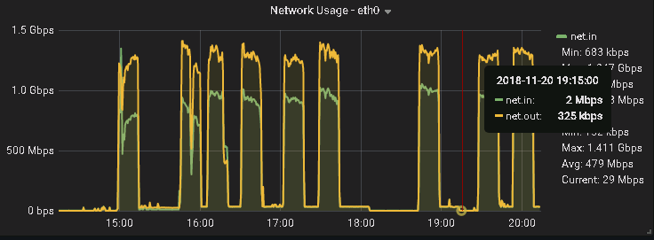
压力 | 1790 | req/s
接口名称 | 总用户 | 占比 | 目标用户数 | 压力测试用户数 | 时长 | 总请求数 | QPS | 平均响应时间ms | 90响应时间ms | 成功率 | app CPU利用率 | app 内存利用率 | db CPU利用率 | db 内存利用率 | 备注 | 10 | 50 | 100 | 150 | 200 | 250 | 300 | 600
登录 | 600 | 0.1 | 600 | 60 | 15min | 174556 | 3.2325185185 | 10 | 21 | 100% | 68 | 51 | 12% | 6%
获取用户详情 |  | 0.1 | 600 | 60 | 15min | 167122 | 3.0948518519 | 7 | 15
修改密码 |  | 0.06 | 600 | 36 | 15min | 72121 | 2.2259567901 | 3044 | 5380
批量获取用户详情 |  | 0.07 | 600 | 42 | 15min | 5762 | 0.15243386243 | 43 | 85
获取用户功能权限 |  | 0.12 | 600 | 72 | 15min | 209736 | 3.2366666667 | 11 | 25
获取用户数据权限 |  | 0.09 | 600 | 54 | 15min | 155425 | 3.1980452675 | 11 | 26
获取组织架构 |  | 0.08 | 600 | 48 | 15min | 149388 | 3.4580555556 | 4 | 6
采集用户行为 |  | 0.18 | 600 | 108 | 15min | 326559 | 3.3596604938 | 5 | 8
用户菜单偏好 |  | 0.05 | 600 | 30 | 15min | 94333 | 3.4938148148 | 3 | 6
新增操作日志 |  | 0.15 | 600 | 90 | 15min | 268163 | 3.310654321 | 11 | 23

压力
接口名称 | 总用户 | 占比 | 目标用户数 | 压力测试用户数 | 时长 | 总请求数 | QPS | 平均响应时间ms | 90响应时间ms | 成功率 | app CPU利用率 | app 内存利用率 | db CPU利用率 | db 内存利用率 | 备注
登录 | 750 | 0.1 | 750 | 75 | 15min |  | 0
获取用户详情 |  | 0.1 | 750 | 75 | 15min |  | 0
修改密码 |  | 0.06 | 750 | 45 | 15min |  | 0
批量获取用户详情 |  | 0.07 | 750 | 52.5 | 15min |  | 0
获取用户功能权限 |  | 0.12 | 750 | 90 | 15min |  | 0
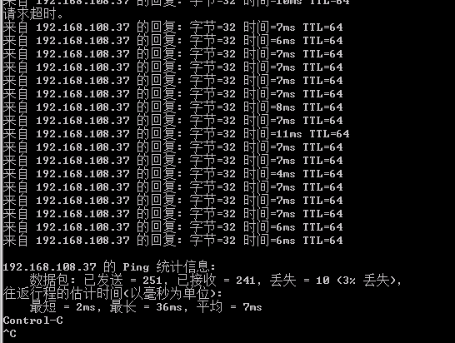
获取用户数据权限 |  | 0.09 | 750 | 67.5 | 15min |  | 0
获取组织架构 |  | 0.08 | 750 | 60 | 15min |  | 0
采集用户行为 |  | 0.18 | 750 | 135 | 15min |  | 0
用户菜单偏好 |  | 0.05 | 750 | 37.5 | 15min |  | 0
新增操作日志 |  | 0.15 | 750 | 112.5 | 15min |  | 0

压力
接口名称 | 总用户 | 占比 | 目标用户数 | 压力测试用户数 | 时长 | 总请求数 | QPS | 平均响应时间ms | 90响应时间ms | 成功率 | app CPU利用率 | app 内存利用率 | db CPU利用率 | db 内存利用率 | 备注
登录 | 900 | 0.1 | 900 | 90 | 15min |  | 0
获取用户详情 |  | 0.1 | 900 | 90 | 15min |  | 0
修改密码 |  | 0.06 | 900 | 54 | 15min |  | 0
批量获取用户详情 |  | 0.07 | 900 | 63 | 15min |  | 0
获取用户功能权限 |  | 0.12 | 900 | 108 | 15min |  | 0
获取用户数据权限 |  | 0.09 | 900 | 81 | 15min |  | 0
获取组织架构 |  | 0.08 | 900 | 72 | 15min |  | 0
采集用户行为 |  | 0.18 | 900 | 162 | 15min |  | 0
用户菜单偏好 |  | 0.05 | 900 | 45 | 15min |  | 0
新增操作日志 |  | 0.15 | 900 | 135 | 15min |  | 0

